Estadísticas
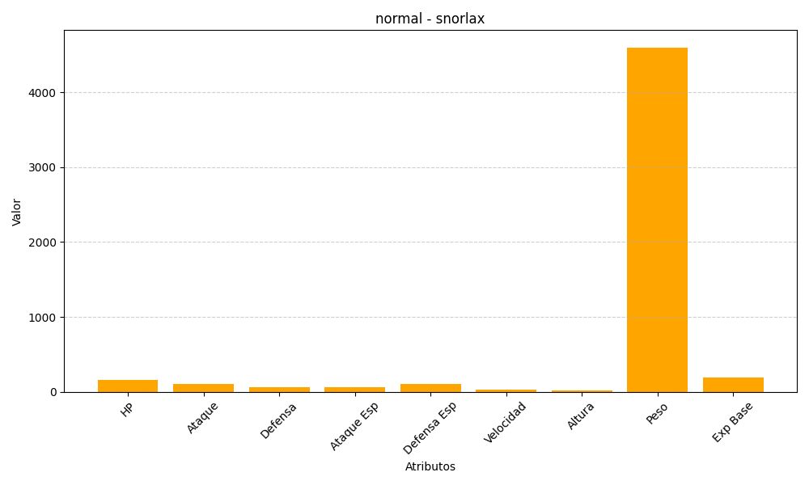
ID | Nombre | Tipo | HP | Ataque | Defensa | Ataque Especial | Defensa Especial | Velocidad | Altura | Peso | Experiencia Base
143 | snorlax | normal | 160 | 110 | 65 | 65 | 110 | 30 | 21 | 4600 | 189

